상품제안서
에코너-T3 핸디형 무선 에어건 | 상품코드: F04310

 |  |  |  |  |  |  | 02-412-0044 | www.easy1.co.kr
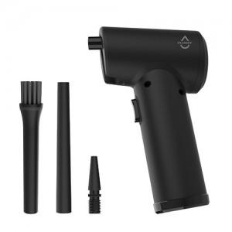 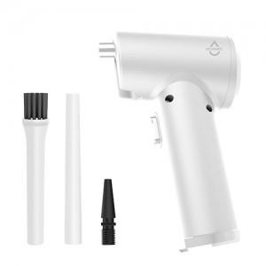 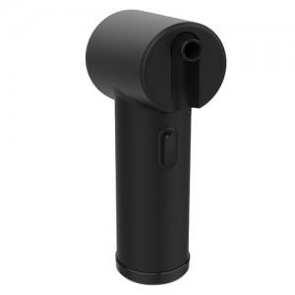

【상세/제작정보】

【인쇄/포장옵션】 | 실크, 레이저 / 포장지포장

【공급단가】 | 수량 | 100~ | 300~ | 500~ | 1,000~ | 3,000~
*VAT별도 | 단가 | 39,470원 | 38,010원 | 36,560원 | 35,100원 | 34,230원

【상품 URL】 | https://dev.easy1.co.kr:443/src/goods_detail.php?gdno=4310

